상품제안서
EMO 캠핑 라이트 | 상품코드: S41797

 |  |  |  |  |  |  | 02-713-8555 | www.synergygift.co.kr
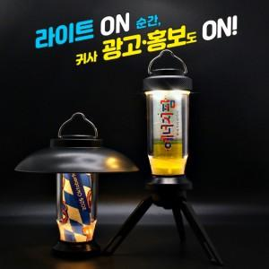 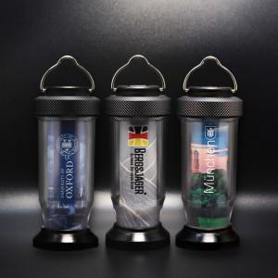 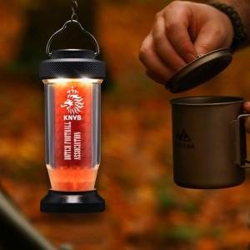

【상세/제작정보】 | <p><span style="font-size: 16px;">※ 50개 미만 선물포장 작업시 추가비용 발생됩니다.</span></p>

【인쇄/포장옵션】 | 풀칼라 / 포장지포장

【공급단가】 | 수량 | 20~ | 50~ | 100~ | 300~ | 500~
*VAT별도 | 단가 | 37,300원 | 36,800원 | 29,800원 | 27,900원 | 24,800원

【상품 URL】 | https://www.synergygift.co.kr:443/src/goods_detail.php?gdno=41797

